Formato Bitácora
 |  |  |  |  |  |  |  |  |  |  |  |  |  | Versión: 03
 |  |  |  |  |  |  |  |  |  |  |  |  |  | Código: GFPI-F-147
Proceso Gestión de Formación Profesional Integral
Formato Bitácora seguimiento Etapa productiva
Regional Santander
Centro Agroturisco
BITÁCORA DE SEGUIMIENTO ETAPA PRODUCTIVA

Nombre de la empresa donde está realizando la etapa productiva |  |  |  |  |  | NIT |  | BITACORA N° |  |  | Período
AGROPECUARIA NUEVA DEL ORIENTE SAS |  |  |  |  |  | 900.446.865-3 |  | 2 |  |  | BITACORA 3ene - 17ene

Nombre del jefe inmediato/Responsable |  |  |  |  | Teléfono de contacto |  |  |  | Correo electrónico
Edgar Mauricio Campos Ribero |  |  |  |  | 301 2016788 |  |  |  | emcampos@sena.edu.co

Seleccione con una "X" el tipo de modalidad de etapa productiva
CONTRATO DE APRENDIZAJE | x | VÍNCULO LABORAL O CONTRACTUAL | PROYECTO PRODUCTIVO |  | APOYO A UNA UNIDAD PRODUCTIVA FAMILIAR |  | APOYO A INSTITUCIÓN ESTATAL NACIONAL,TERRITORIAL, O A UNA ONG, O A ENTIDAD SIN ANIMO DE LUCRO |  |  | MONITORIA |  |  | PASANTIA

Nombre del aprendiz |  |  |  | Documento Id. |  |  | Teléfono de contacto |  |  |  | Correo electrónico institucional
johan sebastian blanco cataño |  |  |  | 1096800316 |  |  | 3219713759 |  |  |  | jsblanco61@misena.edu.co

Número de ficha |  |  |  |  | Programa de formación
2557356 |  |  |  |  | Analisi y Desarrollo de software

DESCRIPCIÓN DE LA ACTIVIDAD (Ingrese cuantas filas sean necesarias) |  |  |  |  | FECHA INICIO | FECHA FIN | EVIDENCIA DE CUMPLIMIENTO |  |  |  |  | OBSERVACIONES, INASISTENCIAS Y/O DIFICULTADES PRESENTADAS
En este período, me enfoqué en la forma en la que se administrarían los datos en el sistema. También hice un menú con botones para acceder a cada uno de los formularios para agregar objetos a la base de datos, pero esa interfaz tuvo que ser reemplazada posteriormente, ya que mi instructor consideró que le faltaban muchas más funciones, principalmente edición y visualización. Después de esto, tuve que rediseñarla mejor con una tabla paginada, la cual tuvo muchas versiones hasta que me convenció. En el proceso, mejoré componentes que ya tenía, como los inputs de texto, para que todo el diseño fuera más escalable y flexible a cambios futuros. |  |  |  |  | 2025-01-02 | 2025-01-17 | 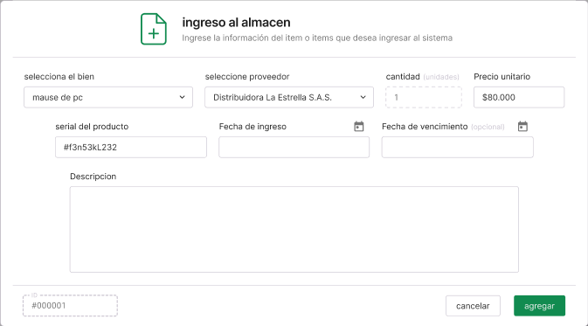 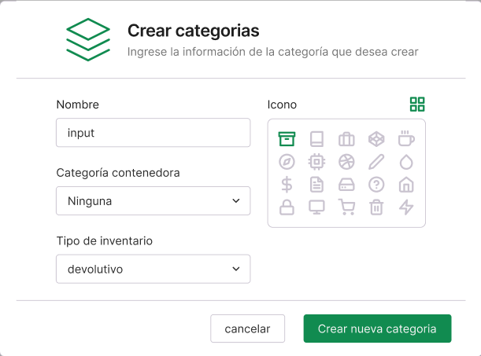 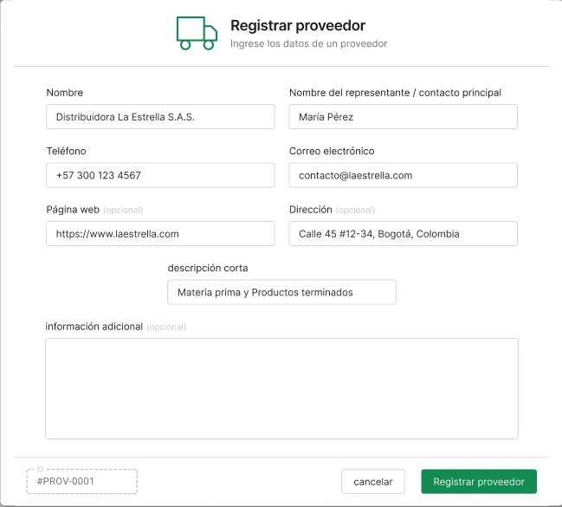 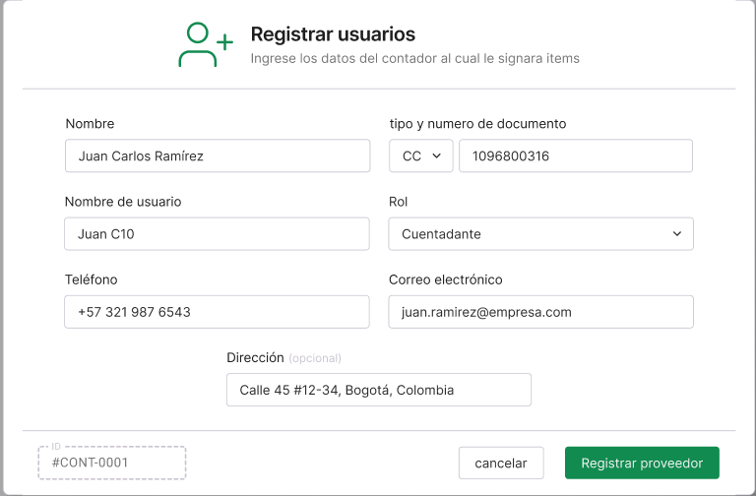 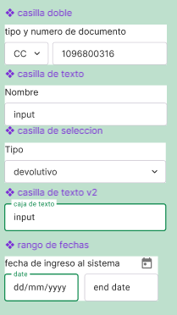 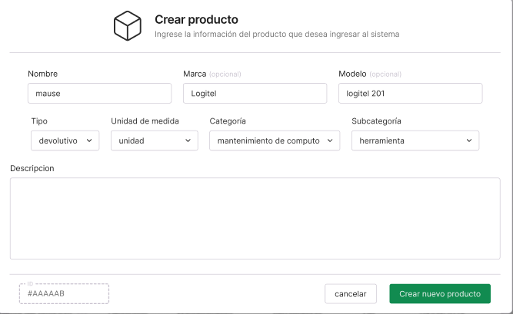 |  |  |  |  | sinseramente, se sentia raro estar maquetano esto sin siquiera un documento formal con los requerimientos funcionales y no funcionales, era como estar creando el techo de una casa sin paredes pero las especificaciones que me daba mi intructor era suficientes para corregir errores

 |  |  |  |  |  |  | 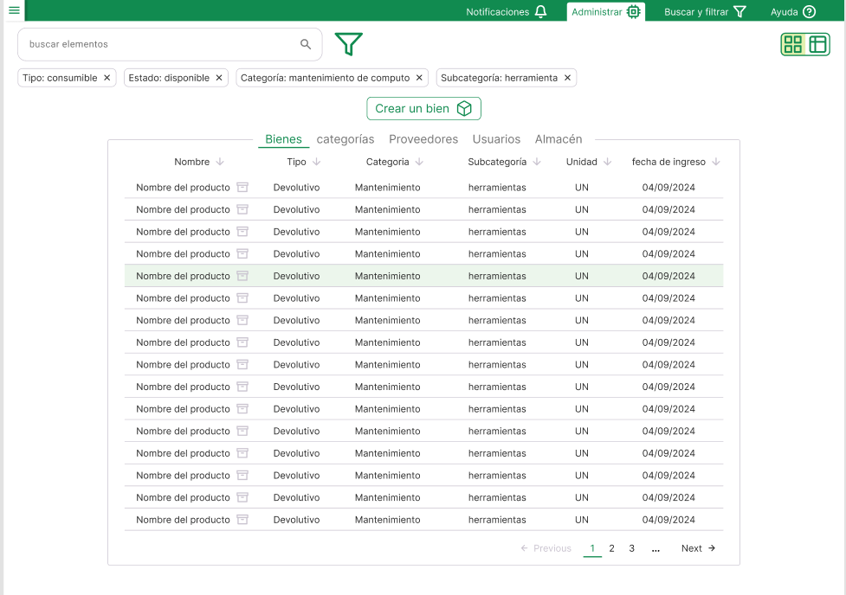

Aprendiz: recuerde diligenciar completamente el informe y entregarlo o subirlo al espacio asignado para este.

Nombre del Aprendiz |  |  |  |  | Firma del aprendiz |  |  |  |  |  | Fecha entrega bitácora

Nombre del Instructor de Seguimiento |  |  |  |  | Firma de instructor de seguimiento |  |  |  |  | Firma del jefe inmediato (Si es del caso)

Nota: LOS DATOS PROPORCIONADOS SERÁN TRATADOS DE ACUERDO CON LA POLÍTICA DE TRATAMIENTO DE DATOS PERSONALES DEL SENA Y A LA LEY 1581 DE 2012.

